E011-03ソフトレビュー指摘リスト兼検証結果
様式E011-03改10.04 Kudo SQA
Title |  |  |  |  |  | 作成時 |  | 終了時
 |  |  |  |  | ソフトレビュー指摘リスト兼検証結果 | 承認 | 作成 | 承認 | 作成
 |  |  |  |  |  |  | 緒畑
 | レビュー対象
 | ドキュメント レビュー | ☐開発計画書 ☐品質計画書☐品質保証計画書 ☐要求仕様書 ☐基本設計書 ☐詳細設計書 ☐コード ☐テスト計画書 ☐単体テストケース ☐結合テストケース ☐システム・テストケース ☐変更指示書(P1,P2) ■その他（ 不具合REVIEW ）
 | ドキュメント(file)名称 |  | 日版本液晶表示【AREA】操作できない検討160313⊿3v.xlsx

機種名： |  |  |  |  | タスク名：

№ | 指摘年月日 | 指摘部門 | 指摘者 | 指摘内容 | 指摘区分 | 備考 |  |  |  | 回答内容
1 | 2016-05-06 | 软件开发部 |  | 本件は、日本仕向のみ発生しているとのことですが、他にどこ向けの仕向があるのでしょうか？ |  |  |  |  |  | "仕向けはどの仕向けていくでも同様に発生。 ※日本以外の他の仕向けは以下となります： 日本（AM/FM）、北米/中南米、中南米、オセアニア、アジア/アフリカ/中東、第三地域"

2 | 2016-05-06 | 软件开发部 |  | 本問題の発生確率はどのぐらいなのでしょうか？ |  |  |  |  |  | 弊社では、この問題が発生しておりません。 （ソフトで強制error発生でcheckのみ）
3 | 2016-05-06 | 软件开发部 |  | I2C通信のためのsoftware IIC resetのような処理があるのでしょうか? I2C通信では、9 bit (8bit data + ACK/NACK) のデータ通信時に発生する Battery 瞬断などにより、通信上で問題が発生することが多いのですが、SCL/SDAのDummy pulse 生成により、Dummy clock を出すことでBUSを開放させるような Recovery 処理は存在するのでしょうか？ |  | No.5 で回答。 |  |  |  | EE2PROMをIICでresetのような処理があります。 質問No６の解答を参照お願い致します。
4 | 2016-05-06 | 软件开发部 |  | E2PROMの書き込み回数を上限突破するような設計になっていないですか？ 通常の書き込み回数（頻度）は何回ぐらいなのでしょうか？ |  |  |  |  |  | EE2PROMのアクセス回数は20000回ぐらい。 設計上のEE2PROMのアクセスタイミング ・Presetリード／ライト ・仕向けリード ・時計の有／無リード／ライト ・アラーム有／無リード／ライト ・ファクトリーコードリード EE2PROM（Ｓ２４Ｃ０１Ｃ／０２Ｃ）を参照 2016/5/30 CXEE 1回の起動～低消費遷移まで、何回のアクセス設計されていて、何年間は使用可能な設計でしょうか？ 通常に起動してから、EEPROMからデータを読み込んで、EEPROMへ書換えを行いません。 しかし、問題が発生すれば、EEPROM初期化して、書換えを５回行います。 そのため、起動回数とEEPROM状況によって、使用可能な年間を確定できると思います。
5 | 2016-05-06 | 软件开发部 |  | L40～ 前後の処理が分かりませんが、電源供給時間を十分に用意されているのでしょうか？ |  |  |  |  |  | 電源供給状態で、Reset信号入力でマイコンはスタートします。 同様にEE2PROMに十分に電源供給されている状態でアクセスします。 2016/5/30 CXEE Flowchart or Timing chart により、処理時間と流れが分かるようにご説明お願いします。
6 | 2016-05-06 | 软件开发部 |  | L40～ Eeprom_initial() ----> IO_EEP_Port_Reset() この処理は何をしているのでしょうか？ |  | 2016/5/30 CXEE 回答確認しました。問題有りません。 |  |  |  | 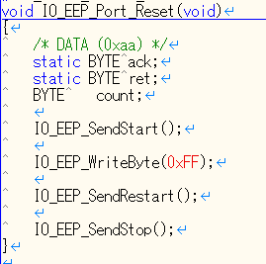 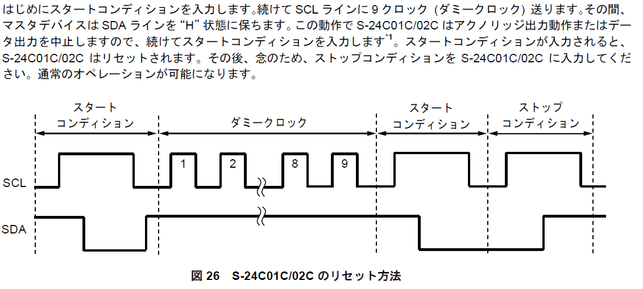 この処理はEE2PROMをリセットしています。
7 | 2016-05-06 | 软件开发部 |  | L63～ CMA_INIT_STA_CKAL_NGの場合は？ 各種NGの内容がどのような処理結果をもたらすのか教えてください。 |  | 2016/5/30 CXEE 回答確認しました。問題有りません。 |  |  |  | 最初的にEE2PROMから、Factoryコード、仕向けコード、アラムとクロックの値を取得して、チェックを行う。 アラ－ムとクロックの値は0～1範囲外の場合は、CMA_INIT_STA_CKAL_NGになること。 CMA_INIT_STA_CKAL_NGの場合は、クロックとアラム値が0x01に設定されてから、CMA_INIT_STA_ALL_OKの場合と同様に動作を行うこと（通常動作）。 CMA_INIT_STA_AREA_NGの場合は、仕向けコードは0x00ので、LCD機能により”AREA”テキストが表示されること。 CMA_INIT_STA_ALL_NGの場合は、EE2PROM初期化を行う（Factory コード 1=5AA5, Factory コード 2=5AA5, 仕向けコード = 0x00, クロック= 0xFF, アラム = 0xFF 設定） 仕向けコードは0x00ですから、LCD機能により"AREA"テキストが表示されること
8 | 2016-05-06 | 软件开发部 |  | L110～ 何を示したFLOWなのか良く分かりませんでした。 |  |  |  |  |  | このFLOWはEE2PROMの値を変更する関数です。(EEP_drv_write()関数）
9 | 2016-05-06 | 软件开发部 |  | L157～ 範囲が 0-7 になっているが、仕様としては 0-6 ではないのか？ |  | 2016/5/30 CXEE 恐らく当部門で確認した仕様が古いものと思われます。失礼致しました。 |  |  |  |  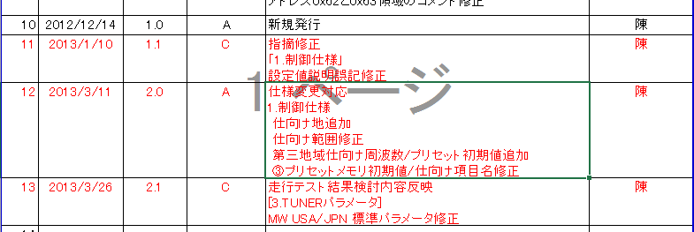 LSIの【AMFMラジオ】EE2PROM制御仕様.xlsによると、範囲は０～７です。第三地域仕向け地追加しましたので。 古い文書を読み違えていないことを確認お願い致します。
10 | 2016-05-06 | 软件开发部 |  | IIC 書き処理機能 -> EEP_Drv_Write(void) IIC読み処理機能 -> EEP_Drv_Read(void) ここでEEPROMの操作中に割り込み禁止とした場合、一瞬 EEPROM への Battery 供給が落ちてしまって、本来再度起動すべきTIMINGで処理しないままになっている可能性は無いでしょうか？ 現在の設計では、この時にBU-DET瞬断が発生するとどうなるのでしょうか？ |  |  |  |  |  | EE2PROMの操作中に割り込み禁止とした場合、一瞬 EE2PROM への Battery 供給が落ちた場合。再起動してから、EE2PROM初期化を行う。 2016/5/30 CXEE ご質問させて頂いている状況下での動作について、Flowchart or Timing chart により、処理時間と流れが分かるようにご説明お願いします。 EEPROM 制御については、電源供給の減電や瞬断により、通常時では検証しづらい問題が発生します。どこまで考慮されているかを確認させて頂きたい次第です。
11 | 2016-05-06 | 软件开发部 |  | L178行～ IIC 書き処理機能 -> EEP_Drv_Write(void) の Source code にある、bEEP_Drv_Timer = 11 とは何でしょうか？ |  |  |  |  |  | この処理はEE2PROMタイマカウンタ値を設定すろ。 ．bEEP_Drv_Timer：EE2PROMタイマカウンタ変数 タイマ以内の場合は、BUSY状態になって、EEROMへ操作が不可になります。 Timeoutの場合は、IDLE状態になって、EE2ROMへ操作が可能になります。 （Read/writeが可能になる） 2016/5/30 CXEE ご説明ありがとうございました。Timer が 11 で設定されている根拠についてもご説明をお願い致します。
12 | 2016-05-06 | 软件开发部 |  | L211行目 EEPROM Acknowledgeのポーリング処理 -> EEP_Drv_AckPolling(); の意図が良く分かりません。また、この処理がNGになる条件は何なのでしょうか？ |  |  |  |  |  | この関数の内容はEE2PROMからのack信号を待ちます。 NGなる条件は、EE2PROMからのack信号の応答がない時です。 ack信号のポーリング時間＝50µsごと 2016/5/30 CXEE ご説明ありがとうございました。本条件がNGとなった場合に、今回の問題に繋がる可能性は無いのでしょうか。 毎回プログラムが起動する時、EEPROMから必要なデータを読み込みます。 EEP_Drv_AckPolling()がNGになった場合は、EEPROMからデータを読み込むのが不可になって、質問７のCMA_INIT_STA_ALL_NGケースと同様に操作を行います。 そのため、本条件がNGとなった場合は、"AREA"テキストが表示される可能性があると思います。
13 | 2016-05-06 | 软件开发部 |  | IO_EEP_SendStart() などの中身が分からず、EEPROM 制御の正当性を判断できません。HW 制御している部分の Souce code を公開して頂くことはできませんでしょうか？ |  |  |  |  |  | 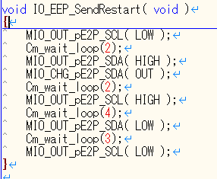 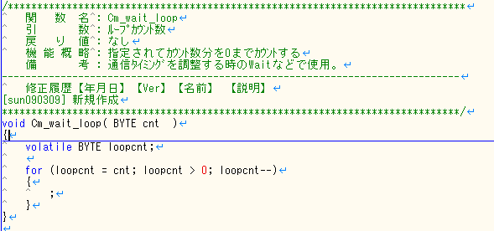 2016/5/30 CXEE 公開頂きありがとうございます。wait loop の数字の意味と、wait 時間の妥当性を教えてください。 Cm_wait_loop() : 指定されてｶｳﾝﾄ数分を0までｶｳﾝﾄする (通信ﾀｲﾐﾝｸﾞを調整する時のWaitなどで使用。) 引 数 : ﾙｰﾌﾟｶｳﾝﾄ数. Cm_wait_loop(1) の場合は、wait 時間は 1us.
14
15
16
17
18
19
20
21
22
23

